案例
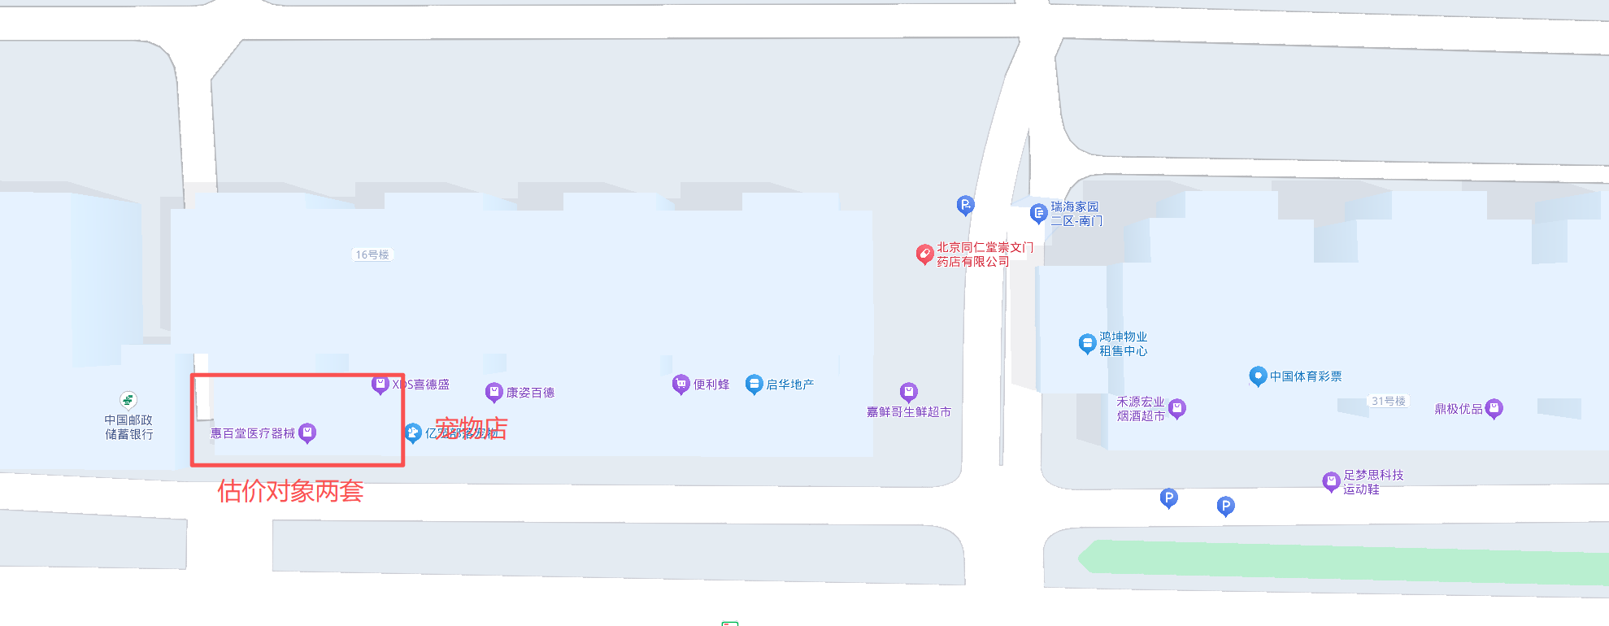

宠物店使用面积80平米，租金12万，喜德盛面积约150平米，年租金18.5万，生鲜超市面积约230平米，年租金23万。

